Фасадный профиль
Расчёт фасадов EDGE

ВВОД ИСХОДНЫХ ДАННЫХ ДЛЯ РАСЧЁТА |  | РЕЗУЛЬТАТ РАСЧЁТА

Укажите высоту шкафа без цоколя | 2346 | Размеры двери: |  | высота* | 2342
Укажите ширину шкафа | 496 |  |  | ширина** | 492
Укажите количество створок в шкафу | 1 шт. |  | *не более 2000 мм **от 210 до 500 мм

 |  | Стекло/зеркало толщиной 4мм |  | высота | 2336
Вес двери*: | 15 кг. |  |  | ширина | 486
 | *не более 20 кг
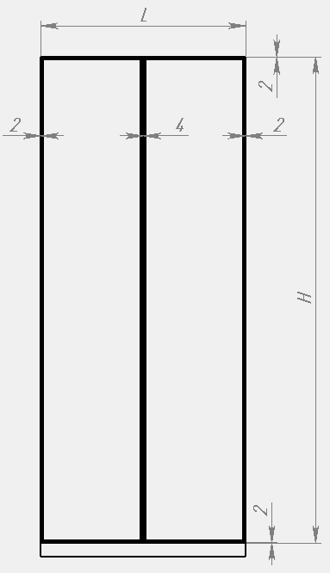

 |  | Профили: | артикул | размер | количество
 |  | Рамочный узкий профиль с ручкой | DE0681.VP540 | 2342 | 1
 |  | Рамочный узкий профиль | DE0680.VP540 | 2342 | 1
 |  | Рамочный узкий профиль | DE0680.VP540 | 492 | 2

 |  | Фурнитура: | артикул | количество
 |  | Уплотнитель жёсткий 2,7м | DE0548.VP270 | 3 шт.
 |  | Уголок соединительный | DA0105.VP000 | 1 компл.
 |  | Комплект петель | DE0105.VS000 | 1 компл.

